Calendario
CALENDARIO · XUVENTUDE DORNEDA 2026/27 |  |  |  |  |  |  |  | IMAGEN OFICIAL RFGF · CALENDARIO A CORUÑA-FERROL
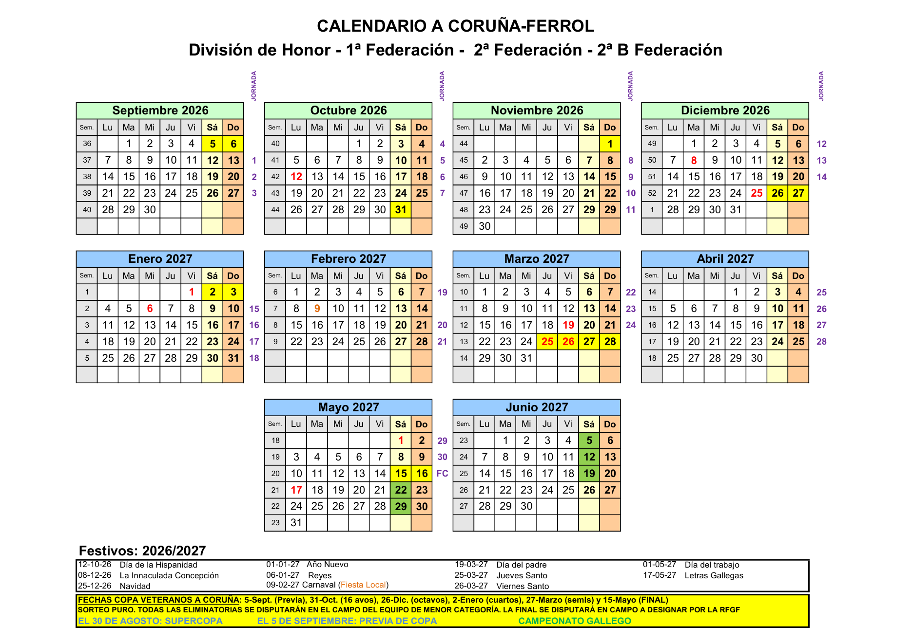
FINES DE SEMANA LIBRES CONFIRMADOS: 13-14/02/2027 · 26-27/06/2027 (fin del calendario oficial)
ID | Fecha / fin de semana | Código | Competición | Rival | Condición | Estado | Observaciones
1 | 09/08/2026 | Pret_1 | Pretemporada | Santa Margarita | Local | Jugado · 6-1 | Goles: Meilan 2, Borja 2, Willow 1, Jorge 1.
2 | 16/08/2026 | Pret_2 | Pretemporada | Sporting MAP | Local | Jugado · 2-1 | Goles: Jorge 1, Fran 1.
3 | 23/08/2026 | Pret_3 | Pretemporada | F.C. Rossonero | Visitante | Jugado · 2-3 | Eirís · quedada 11:30 · partido 12:00 · goles de Félix y Fran.
4 | 30/08/2026 | Pret_4 | Pretemporada | Betanzos Norte | Local | Jugado · 2-4 | A Marola · quedada 09:30 · partido 10:00 · goles de Jorge y Cata.
5 | 05-06/09/2026 | C_32avos | Copa Federación A Coruña | U.D. Narahío | Visitante | Oficial | 32avos a partido único. En caso de empate: penaltis.
6 | 12-13/09/2026 | J1 | Primera Futgal | Pendiente | Pendiente | Oficial | Rival, día exacto, campo y hora pendientes.
7 | 19-20/09/2026 | J2 | Primera Futgal | Pendiente | Pendiente | Oficial | Rival, día exacto, campo y hora pendientes.
8 | 26-27/09/2026 | J3 | Primera Futgal | Pendiente | Pendiente | Oficial | Rival, día exacto, campo y hora pendientes.
9 | 03-04/10/2026 | J4 | Primera Futgal | Pendiente | Pendiente | Oficial | Rival, día exacto, campo y hora pendientes.
10 | 10-11/10/2026 | J5 | Primera Futgal | Pendiente | Pendiente | Oficial | Rival, día exacto, campo y hora pendientes.
11 | 17-18/10/2026 | J6 | Primera Futgal | Pendiente | Pendiente | Oficial | Rival, día exacto, campo y hora pendientes.
12 | 24-25/10/2026 | J7 | Primera Futgal | Pendiente | Pendiente | Oficial | Rival, día exacto, campo y hora pendientes.
13 | 31/10-01/11/2026 | C_16avos | Copa Federación A Coruña | Pendiente de sorteo | Pendiente | Condicional | Solo si supera C_32avos.
14 | 07-08/11/2026 | J8 | Primera Futgal | Pendiente | Pendiente | Oficial | Rival, día exacto, campo y hora pendientes.
15 | 14-15/11/2026 | J9 | Primera Futgal | Pendiente | Pendiente | Oficial | Rival, día exacto, campo y hora pendientes.
16 | 21-22/11/2026 | J10 | Primera Futgal | Pendiente | Pendiente | Oficial | Rival, día exacto, campo y hora pendientes.
17 | 28-29/11/2026 | J11 | Primera Futgal | Pendiente | Pendiente | Oficial | Rival, día exacto, campo y hora pendientes.
18 | 05-06/12/2026 | J12 | Primera Futgal | Pendiente | Pendiente | Oficial | Rival, día exacto, campo y hora pendientes.
19 | 12-13/12/2026 | J13 | Primera Futgal | Pendiente | Pendiente | Oficial | Rival, día exacto, campo y hora pendientes.
20 | 19-20/12/2026 | J14 | Primera Futgal | Pendiente | Pendiente | Oficial | Rival, día exacto, campo y hora pendientes.
21 | 26-27/12/2026 | C_Octavos | Copa Federación A Coruña | Pendiente de sorteo | Pendiente | Condicional | Solo si sigue clasificado en Copa.
22 | 02-03/01/2027 | C_Cuartos | Copa Federación A Coruña | Pendiente de sorteo | Pendiente | Condicional | Solo si sigue clasificado en Copa.
23 | 09-10/01/2027 | J15 | Primera Futgal | Pendiente | Pendiente | Oficial | Rival, día exacto, campo y hora pendientes.
24 | 16-17/01/2027 | J16 | Primera Futgal | Pendiente | Pendiente | Oficial | Rival, día exacto, campo y hora pendientes.
25 | 23-24/01/2027 | J17 | Primera Futgal | Pendiente | Pendiente | Oficial | Rival, día exacto, campo y hora pendientes.
26 | 30-31/01/2027 | J18 | Primera Futgal | Pendiente | Pendiente | Oficial | Rival, día exacto, campo y hora pendientes.
27 | 06-07/02/2027 | J19 | Primera Futgal | Pendiente | Pendiente | Oficial | Rival, día exacto, campo y hora pendientes.
— | 13-14/02/2027 | LIBRE | — | — | — | LIBRE | Fin de semana sin jornada de Liga ni fecha de Copa programada.
28 | 20-21/02/2027 | J20 | Primera Futgal | Pendiente | Pendiente | Oficial | Rival, día exacto, campo y hora pendientes.
29 | 27-28/02/2027 | J21 | Primera Futgal | Pendiente | Pendiente | Oficial | Rival, día exacto, campo y hora pendientes. | IMAGEN OFICIAL RFGF · CUADRO DE COPA
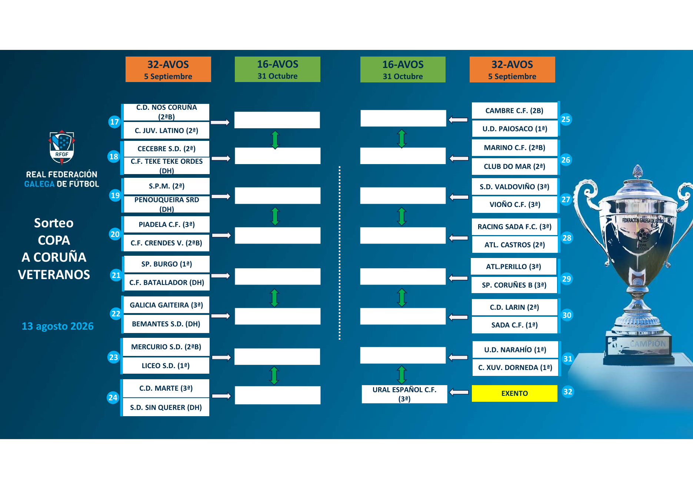
30 | 06-07/03/2027 | J22 | Primera Futgal | Pendiente | Pendiente | Oficial | Rival, día exacto, campo y hora pendientes.
31 | 13-14/03/2027 | J23 | Primera Futgal | Pendiente | Pendiente | Oficial | Rival, día exacto, campo y hora pendientes.
32 | 20-21/03/2027 | J24 | Primera Futgal | Pendiente | Pendiente | Oficial | Rival, día exacto, campo y hora pendientes.
33 | 27-28/03/2027 | C_Semis | Copa Federación A Coruña | Pendiente de sorteo | Pendiente | Condicional | Solo si sigue clasificado en Copa.
34 | 03-04/04/2027 | J25 | Primera Futgal | Pendiente | Pendiente | Oficial | Rival, día exacto, campo y hora pendientes.
35 | 10-11/04/2027 | J26 | Primera Futgal | Pendiente | Pendiente | Oficial | Rival, día exacto, campo y hora pendientes.
36 | 17-18/04/2027 | J27 | Primera Futgal | Pendiente | Pendiente | Oficial | Rival, día exacto, campo y hora pendientes.
37 | 24-25/04/2027 | J28 | Primera Futgal | Pendiente | Pendiente | Oficial | Rival, día exacto, campo y hora pendientes.
38 | 01-02/05/2027 | J29 | Primera Futgal | Pendiente | Pendiente | Oficial | Rival, día exacto, campo y hora pendientes.
39 | 08-09/05/2027 | J30 | Primera Futgal | Pendiente | Pendiente | Oficial | Última jornada de Liga.
40 | 15-16/05/2027 | C_Final | Copa Federación A Coruña | Pendiente | Neutral | Condicional | Final el 15 de mayo si el equipo se clasifica.
41 | 22-23/05/2027 | CG_1 | Campeonato Gallego | Pendiente | Pendiente | Condicional | Fecha marcada en verde por RFGF; solo si se clasifica.
42 | 29-30/05/2027 | CG_2 | Campeonato Gallego | Pendiente | Pendiente | Condicional | Fecha marcada en verde por RFGF; solo si se clasifica.
43 | 05-06/06/2027 | CG_3 | Campeonato Gallego | Pendiente | Pendiente | Condicional | Fecha marcada en verde por RFGF; solo si se clasifica.
44 | 12-13/06/2027 | CG_4 | Campeonato Gallego | Pendiente | Pendiente | Condicional | Fecha marcada en verde por RFGF; solo si se clasifica.
45 | 19-20/06/2027 | CG_5 | Campeonato Gallego | Pendiente | Pendiente | Condicional | Fecha marcada en verde por RFGF; solo si se clasifica.
— | 26-27/06/2027 | LIBRE | — | — | — | LIBRE | Fin de semana posterior a la última fecha oficial marcada del Campeonato Gallego.

Nota: las fechas de Copa y Campeonato Gallego son condicionales. Si el Dorneda queda eliminado o no se clasifica, esos fines de semana pasarán a estar libres.

Leyenda | Pretemporada | Liga | Copa | Campeonato Gallego | Libre

 |  |  |  |  |  |  |  | Fuentes
 |  |  |  |  |  |  |  | CALENDARIO A CORUÑA-FERROL D.H.-1-2-2B TEMP. 2026-2027.pdf
 |  |  |  |  |  |  |  | PLAN COMPETICIONAL A CORUÑA-FERROL (1).pdf
 |  |  |  |  |  |  |  | PREVIA-COPA FEDERACION A CORUÑA VETERANOS 2026-2027.pdf

Pret1
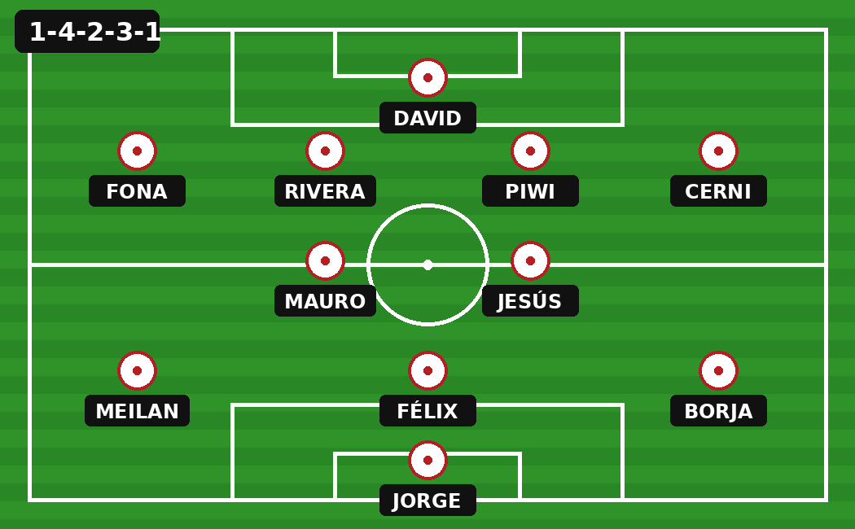
FICHA DE PARTIDO · XUVENTUDE DORNEDA 2026/27

Código | Pret_1 |  |  |  |  |  | Enlace | ← Volver a Partidos

Pret_1 · PRETEMPORADA · VICTORIA 6-1

Rival | Santa Margarita | Fecha | 09/08/2026 | Campo | Dexo | Tipo | Amistoso
Quedada | 10:30 | Hora partido | 11:00 | Resultado | 6-1 | A prueba | 6
Equipación Dorneda | Blanco / Rojo-Negro / Blanco | Equipación rival | Azul / Azul / Azul | Convocados | 21 | Código | Pret_1
Kata entrenador | No asistió | Camiseta rival | Azul | Pantalón | Azul | Medias | Azules

RESUMEN DEL PARTIDO
Nos presentamos con 21 jugadores y ellos únicamente con 12. Hizo bastante calor, así que la diferencia física se notó pronto. Probamos 6 jugadores nuevos y dominamos el partido en todo momento. Del Santa Margarita destacó el dorsal 2, jugador del medio, zurdo y con muy buen manejo de balón.

GOLEADORES |  |  | 11 INICIAL |  |  | AUSENTES
Meilan | 2 | Pret_1 | David Fona Rivera Piwi Cerni Mauro Jesús Meilan Félix Borja Jorge |  |  | Joni — lesión Rober — sin información Pablo — sin información Santi — sin información Lesmes — lesión uña del pie
Borja | 2 | Pret_1
Willow | 1 | Pret_1
Jorge | 1 | Pret_1

CONVOCADOS · 21
Nº | Jugador | Tipo | Titular | Goles
1 | David | Ficha | Sí | 0
2 | Fonato | Ficha | Sí | 0
3 | Willow | Ficha | No | 1
4 | Félix | Ficha | Sí | 0
5 | Rivera | Ficha | Sí | 0
6 | Mauro | Ficha | Sí | 0
7 | Piwi | Ficha | Sí | 0
8 | Fede | Ficha | No | 0
9 | Cerni | Ficha | Sí | 0
10 | Jorge | Ficha | Sí | 1
11 | Jesús | Ficha | Sí | 0
12 | Marcos | Ficha | No | 0
13 | Manuly | Ficha | No | 0
14 | Fran | Ficha | No | 0
15 | Meilan | A prueba | Sí | 2
16 | Román | A prueba | No | 0
17 | Cata | A prueba | No | 0
18 | Borja | A prueba | Sí | 2
19 | Boliche | A prueba | No | 0
20 | Manu | A prueba | No | 0
21 | Yess | Ficha | No | 0

ALINEACIÓN EN CAMPO · 1-4-2-3-1

Pret3
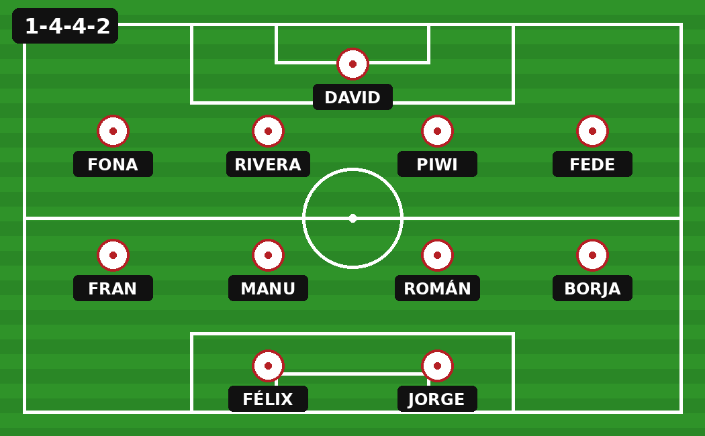
FICHA DE PARTIDO · XUVENTUDE DORNEDA 2026/27

Código | Pret_3 |  |  |  |  |  | Enlace | ← Volver a Partidos

Pret_3 · PRETEMPORADA · DERROTA 3-2

Rival | F.C. Rossonero | Fecha | 23/08/2026 | Campo | Eirís | Tipo | Amistoso
Quedada | 11:30 | Hora partido | 12:00 | Resultado | Rossonero 3-2 Dorneda | Sistema | 1-4-4-2
Equipación Dorneda | Blanco / Rojo-Negro / Blanco | Equipación rival | Rojo-Negro / Negro / Negro* | Convocados | 18 | A prueba | 0
Kata entrenador | Sí asistió | Medias rival | Negro (no confirmado) | Condición | Visitante | Código | Pret_3

RESUMEN DEL PARTIDO
Partido muy competitivo e igualado hasta aproximadamente el minuto 25. Tras los cambios, el Dorneda perdió presencia en el centro del campo y Rossonero pasó a dominar con claridad, aunque inicialmente sin traducirlo en goles. Rossonero hizo el 1-0 y Félix empató 1-1 con un gol desde más allá del medio campo. El 2-1 y el 3-1 llegaron bastante seguidos hacia el tramo final. A falta de unos cinco minutos, Fran marcó el 3-2 definitivo.

GOLEADORES |  |  | 11 INICIAL · 1-4-4-2 |  |  | AUSENTES · 8
Félix | 1 | Sin asistencia | David Fona · Rivera · Piwi · Fede Fran · Manu · Román · Borja Félix · Jorge |  |  | Cerni — bautizo Joni — lesión Jesús — lesión Santi — lesión Lesmes — lesión Meilan — sin información Cata — sin información Mario — operación de testículos
Fran | 1 | Sin asistencia

CONVOCADOS · 18 · TODOS JUGARON
Nº | Jugador | Tipo | Titular | Goles
1 | David | Ficha | Sí | 0
2 | Félix | Ficha | Sí | 1
3 | Jorge | Ficha | Sí | 0
4 | Marcos | Ficha | No | 0
5 | Mauro | Ficha | No | 0
6 | Willow | Ficha | No | 0
7 | Román | Ficha | Sí | 0
8 | Borja | Ficha | Sí | 0
9 | Fran | Ficha | Sí | 1
10 | Manu | Ficha | Sí | 0
11 | Fonato | Ficha | Sí | 0
12 | Fede | Ficha | Sí | 0
13 | Rober | Ficha | No | 0
14 | Piwi | Ficha | Sí | 0
15 | Manuly | Ficha | No | 0
16 | Rivera | Ficha | Sí | 0
17 | Yess | Ficha | No | 0
18 | Pablo | Ficha | No | 0

Detalle destacado: Félix marcó el 1-1 desde más allá de la línea de medio campo.

ALINEACIÓN EN CAMPO · 1-4-4-2

Pret4
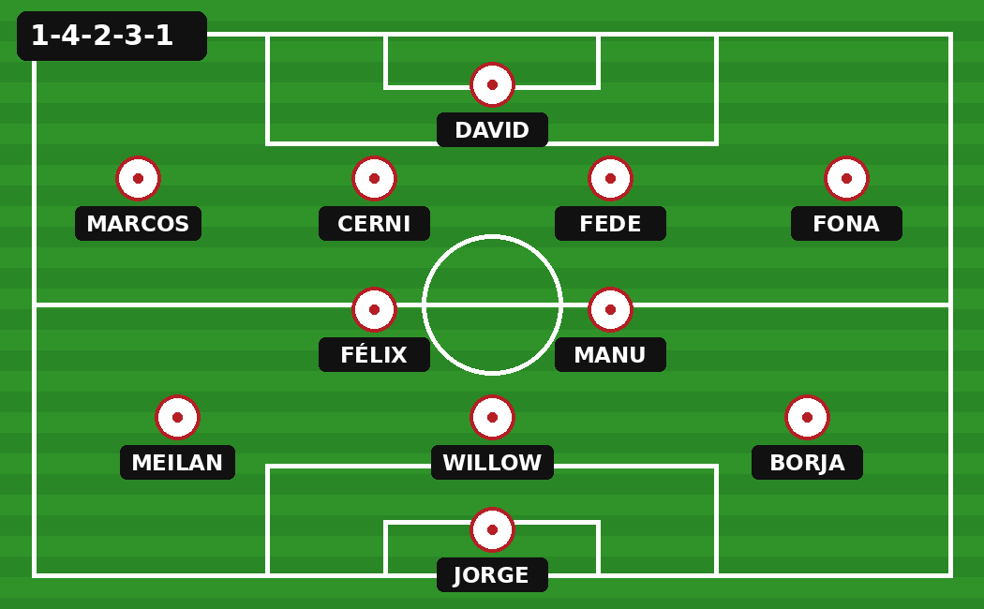
FICHA DE PARTIDO · XUVENTUDE DORNEDA 2026/27

Código | Pret_4 |  |  |  |  |  | Enlace | ← Volver a Partidos

Pret_4 · PRETEMPORADA · DERROTA 2-4

Rival | Betanzos Norte | Fecha | 30/08/2026 | Campo | A Marola | Tipo | Amistoso
Quedada | 09:30 | Hora partido | 10:00 | Resultado | Dorneda 2-4 Betanzos | Sistema | 1-4-2-3-1
Equipación Dorneda | Blanco / Rojo-Negro / Blanco | Equipación rival | Roja / Azul / Roja | Convocados | 19 | A prueba | 3
Kata entrenador | Sí asistió | Condición | Local | Incidencias | Ninguna | Código | Pret_4

RESUMEN DEL PARTIDO
El Dorneda se puso 2-0 por delante y dispuso de varias ocasiones muy claras para ampliar la ventaja. Tras los cambios, el equipo se desajustó y Betanzos Norte aprovechó el tramo para marcar cuatro goles en aproximadamente 15 minutos, dando la vuelta al partido hasta el 2-4 definitivo.

GOLES Y ASISTENCIAS |  |  | 11 INICIAL · 1-4-2-3-1 |  |  | AUSENTES · 10
Jorge | 1 | Asistencia: Meilan | David Marcos · Cerni · Fede · Fona Félix · Manu Meilan · Willow · Borja Jorge |  |  | Joni — lesión Fran — lesión Jesús — lesión Yess — lesión Piwi — lesión Santi — lesión Lesmes — lesión Mauro — festival Rivera — festival Román — sin información
Cata | 1 | Asistencia: Mario

CONVOCADOS · 19 · TODOS JUGARON
Nº | Jugador | Tipo | Titular | Goles
1 | David | Ficha | Sí | 0
2 | Félix | Ficha | Sí | 0
3 | Fonato | Ficha | Sí | 0
4 | Willow | Ficha | Sí | 0
5 | Marcos | Ficha | Sí | 0
6 | Cerni | Ficha | Sí | 0
7 | Meilan | Ficha | Sí | 0
8 | Jorge | Ficha | Sí | 1
9 | Borja | Ficha | Sí | 0
10 | Manu | Ficha | Sí | 0
11 | Fede | Ficha | Sí | 0
12 | Cata | Ficha | No | 1
13 | Rober | Ficha | No | 0
14 | Mario | Ficha | No | 0
15 | Manuly | Ficha | No | 0
16 | Pablo | Ficha | No | 0
17 | Abel | A prueba | No | 0
18 | Amigo de Yes | A prueba | No | 0
19 | Boliche | A prueba | No | 0

OBSERVACIONES · BETANZOS NORTE
Betanzos Norte: dorsal 21, extremo izquierdo rápido y habilidoso; central izquierdo muy protestón y con muchas dificultades en la salida de balón; dorsal 12, buen jugador actuando como 4 en la salida; dorsal 24, centrocampista de muy buen nivel.

ALINEACIÓN EN CAMPO · 1-4-2-3-1

